Návod
 |  | MASARYKŮV ONKOLOGICKÝ ÚSTAV Žlutý kopec 7, 656 53 Brno
Poskytovatel zdravotních služeb akreditovaný Organizací evropských onkologických ústavů (OECI) a Českou společností pro akreditaci ve zdravotnictví.
Ohlašovací list - návod na vyplnění formuláře
1) | povolení maker v Microsoft Excel - pro správné fungování interaktivního formuláře je nutné povolit makra kliknutím na červeně vyznačená pole

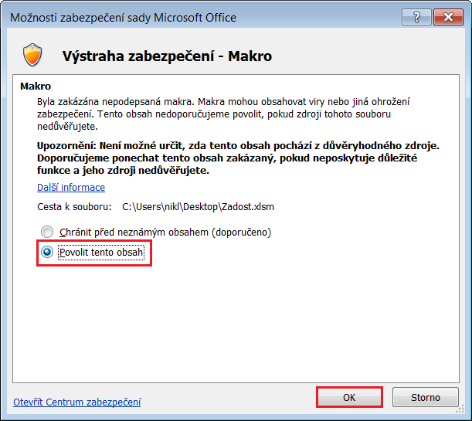

2) | vyplnění formuláře - ve formuláři lze vyplňovat textová pole (žluté podbarvení), pole se seznamem a zaškrtávací políčka

